Organ
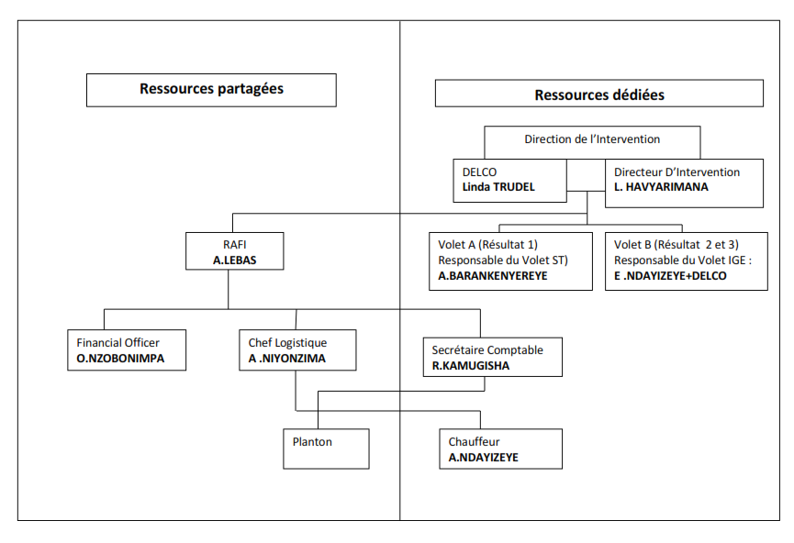
Insérez organigramme du projet

Narr
Introduire points saillants relatifs à l'exécution du projet et/ou à la nouvelle programmation opérationnelle et financière (max. 1 page)
Le présent projet cherche, dans un premier temps, à répondre à des besoins essentiels et urgents (formations urgentes, soutien en équipement, mise en place d’un système d’information, reportage de l’exercice 2013, etc.) mais aussi à inscrire cet appui dans une perspective de long terme et une vision structurelle de processus de développement coordonné (Audit interne, plan de renforcement des capacités, réforme législative et appui à la mise en œuvre). En tenant compte de ces exigences de court et long termes, une double dynamique est appliquée pour le renforcement de chaque institution : renforcer l’institution en soi (capacités internes et réalisation du mandat) et son efficacité dans le système (liens avec les autres organes).
Au cours du premier trimestre, au niveau du Résultat 1 "Le suuvi et la coordination de la mise en oeuvre de la SNGBLC sont assurés par le ST du MBG&P", nous avons lancé l'activité de redéfinition du cadre de rapportage de la SNBGLC. Des consultants ont été recrutés et des Points Focaux des Ministères formés.
Au niveau du Résultat 2 "La fonction d'audit interne du secteur public est renforcée en vue de contribuer à l'atteinte des objectifs de la SNBGLC", un Plan d'actions a été adopté; un appel d'offres pour l'audit institutionnel et organisationnel pour l'IGE lancé et qui sera lis en oeuvre au début du 2ième trimestre. L'IGE fait également des missions d'audit sur le terrain.
Du matériel et des équipements ont également été achetés pour l'IGE et le ST.
Un appui en aerchivage est également en cours.

Plan Fin
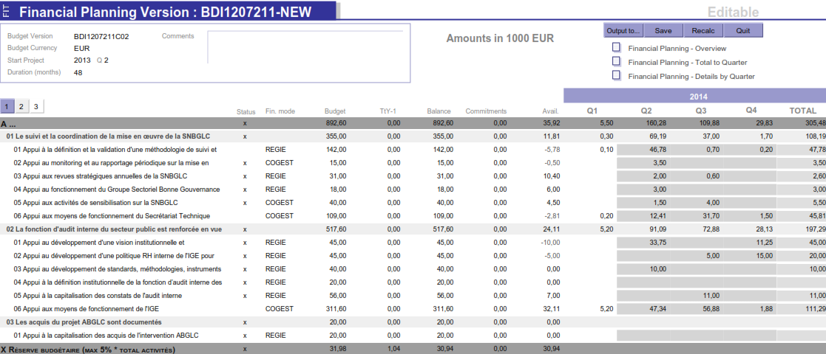
Insérez PDF de la planification FIT du projet

